設計內容
流程圖原檔： | https://app.diagrams.net/#G198RaeA3XA_b2Xfwl_2D2yFxYfitIzsvj
遊戲整體流程圖

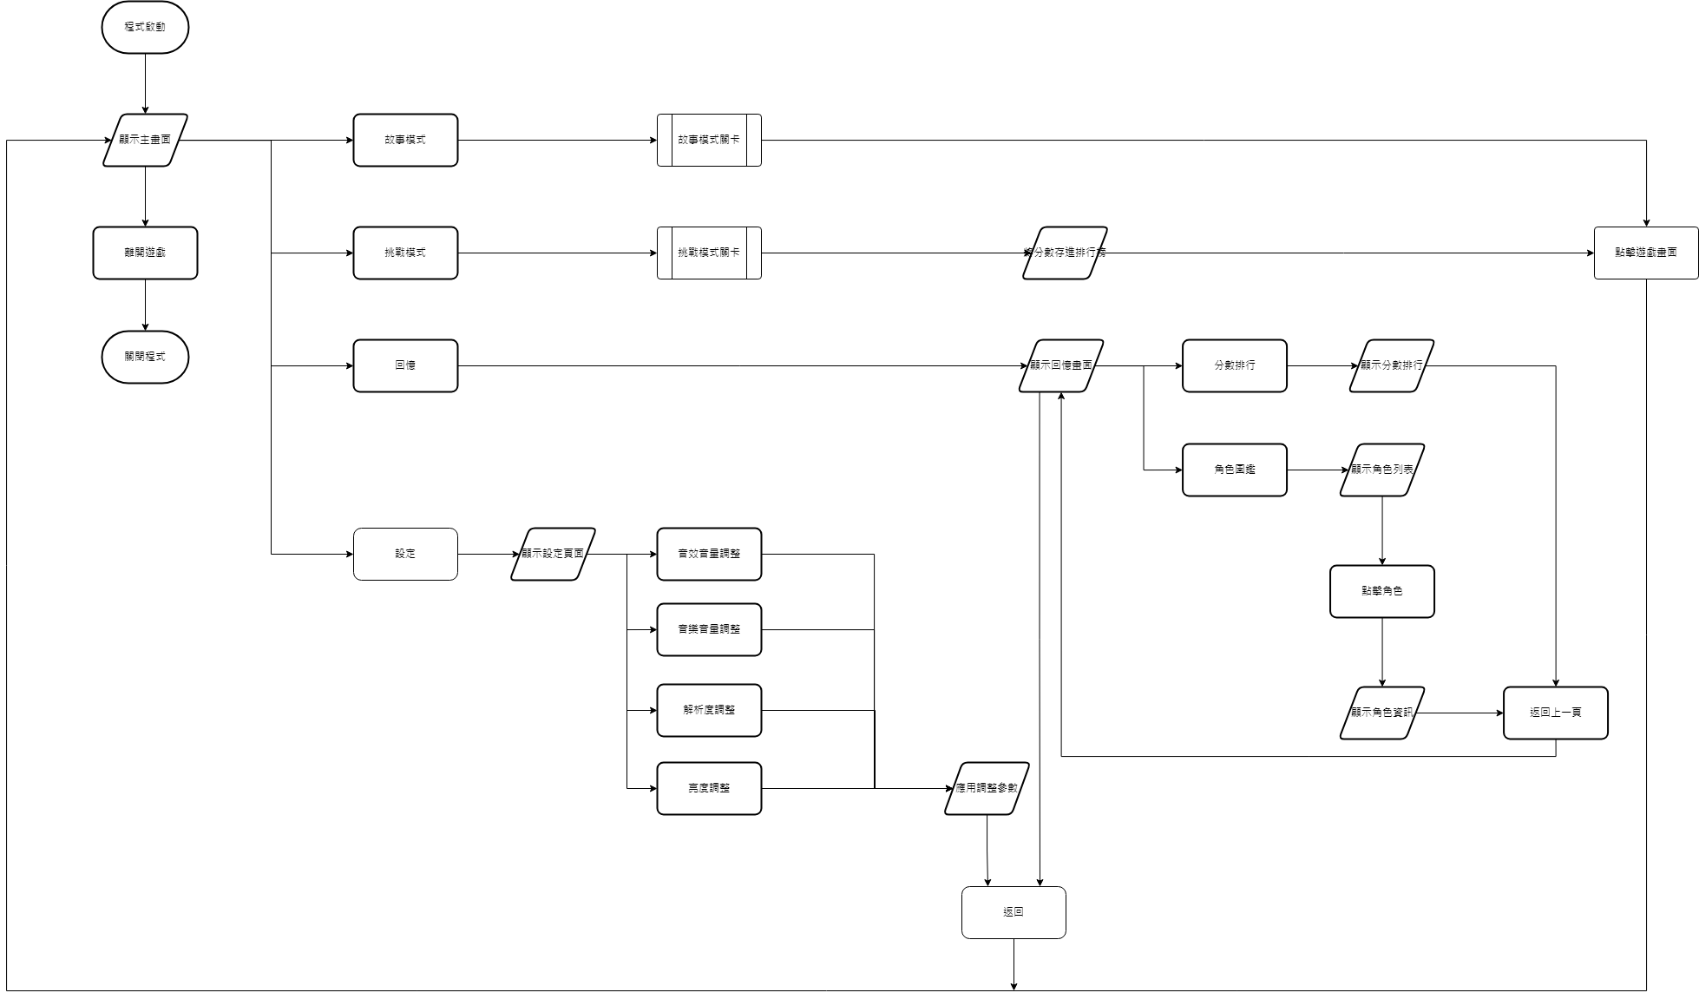

故事模式

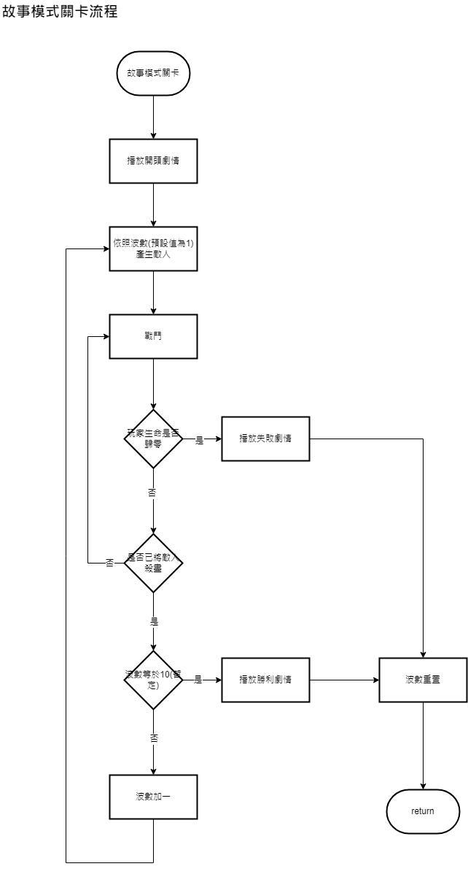

挑戰模式

UI參考
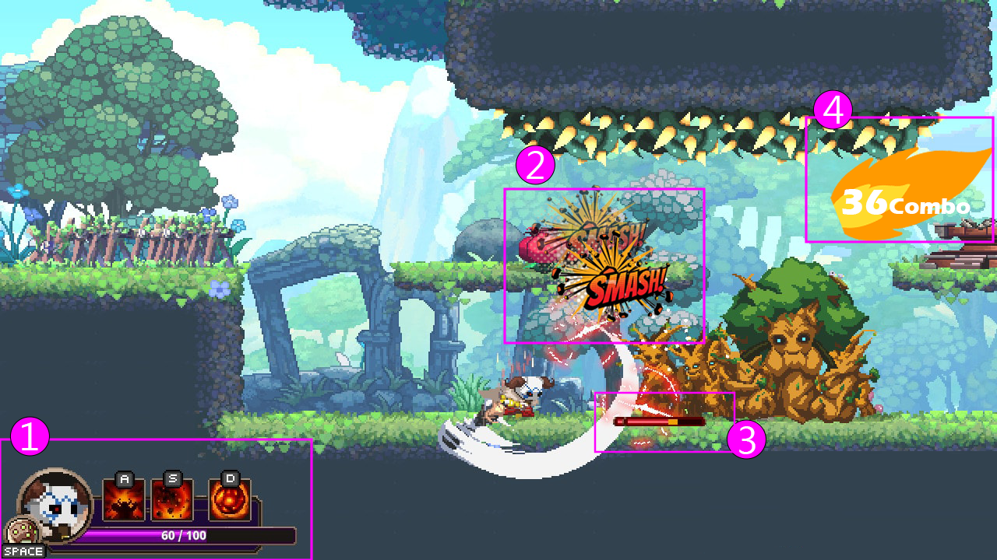

1.左下角放玩家頭像、血條、技能與其操作鍵位(如果有的話)
2. 用漫畫的打擊字取代傷害數字(不一定要用英文)
3. 敵人血條
4.連擊數：一定次數後會起火(次數還沒設定)
*血條扣血的呈現我想要用格鬥遊戲的那種方式：
被打到前

被打到時紅色即時顯示傷害量

紅色會慢慢後退

